Sheet1

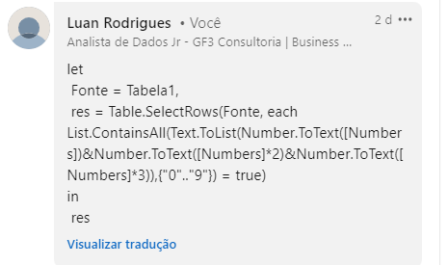
Numbers | Result
1692 | 1692
3067 | 5273
5273 | 80159
16380 | 1234578
80159 | 34898363
1234578 | 7803639377
34898363
939380002
7803639377

Liste esses números quando um número é multiplicado por 2 uma vez e 3 uma vez e juntamos o número original com os resultados dessas multiplicações, então o resultado deve conter todos os dígitos de 0 a 9. Ex. 1809 onde 1809*2 = 3618 e 1809*3 = 5427. Agora, novo número depois de juntar todos os 3 são 180936185427 e este número contém todos os dígitos de 0 a 9

